Oversigt over tilskud
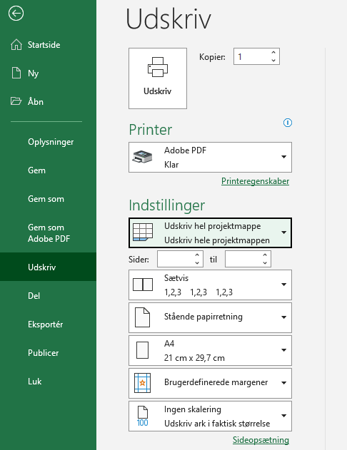
Oversigt over tilskud fra fonden i 2023 |  |  |  |  |  | Vejledning til udfyldelse af Del 2 oversigten
Nr. | Projekttitel | Tilskud anvendt | Tilskud bevilget | Afvigelse
 |  | 1,000 kr. | 1,000 kr. | 1,000 kr. | % | I oversigten anføres de projekter, som tilskudsmodtager aflægger regnskab for. En række pr. projekt.
 |  | A | B | A - B | (A - B) / B
1 |  |  |  | - | - | Afvigelsen mellem bevilget og anvendt tilskud beregnes automatisk.
 |  |  |  | - | -
 |  |  |  | - | - | Anvendt tilskud jf. beløbet i revisionsberetningen skal være det samlede anvendte tilskud svarende til sumtallet i kolonne A.
 |  |  |  | - | -
 |  |  |  | - | - | Der kan indsættes flere rækker under de enkelte afsnit, hvis der er behov for det. Formlerne i afvigelseskolonnen kan blot kopiers ind i de nye rækker.
 |  |  |  | - | -
 | I alt | 0 | 0 | - | - | Oversigten kan undlades, når der aflægges tilskudsregnskab for ét projekt.

 |  |  |  |  |  | Der skal derudover laves et tilskudsregnskab pr. projekt. Skabelonen findes i fanebladet "projektregnskab"

 |  |  |  |  |  | Vejledning om konvertering af Del 2 Oversigten og projektøkonomiskiemaet fra excel til pdf

 |  |  |  |  |  | Denne oversigt over tilskud fra fonden samt projekttilskudsregnskabene inkl. afsnittene med bemærkninger hertil skal udfyldes i excel-arket og derefter konverteres til pdf.
 |  |  |  |  |  | Konvertering til pdf sker ved at "udskrive til Adobe PDF" + under indstillinger angive "Udskriv hel projektmappe". Se indsat billede nedenfor.
 |  |  |  |  |  | Dermed bliver denne oversigt og siden/siderne med tilskudsregnskaber udskrevet til pdf på en gang.

 |  |  |  |  |  | Den grå ramme angiver udskriftsområdet. Tekst skrevet i rækker og kolonner udenfor vil ikke fremgå af dokumentet, når det printes eller konverteres til pdf-format.

 |  |  |  |  |  | OBS - Ingen skalering af arket inden print / konvertering til pdf-format.
 |  |  |  |  |  | OBS - Sørg for at sideskift falder naturligt.

